Tu(m99)

سلول های آبی به میلیمتر وارد شود و سلول های قرمز به مگاپاسکال وارد شود سلول های سبز اتوماتیک محاسبه میشوند. نکته:ایتبس کاور در تیرها را 44.45 میلیمتر در نظر میگیرد |  |  
b(mm) | 450
h(mm) | 450
cover(mm) | 44.45
fc(Mpa) | 25 | مقاومت فشاری بتن(مگاپاسکال)
fyv(Mpa) | 300 | تنش تسلیم آرماتورهای عرضی پیچشی(مگاپاسکال)
fyl(Mpa) | 400 | تنش تسلیم آرماتورهای طولی پیچشی(مگاپاسکال)
Acp²(mm) | 4.1006E+10
Acp(mm2) | 202500 | 0.2025
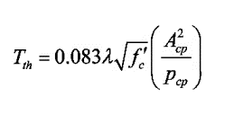
Pcp(mm | 1800 | 1.8
Aoh(mm2) | 130393.2 | 0.1304
Ao(mm2) | 110834.2 | 0.1108
Ph(mm) | 1444.4 | 1.4444
d(mm) | 405.55 | 0.4056
$$T_{cr}=0.33λ\sqrt{f_{c}}\left(\frac{A_{cp}^{2}}{P_{cp}}\right)$$
Tcr(Kn.m) | 37.59
Ø$T_{cr}=0.75∗0.33λ\sqrt{f_{c}}\left(\frac{A_{cp}^{2}}{P_{cp}}\right)$
ØTcr(Kn.m) | 28.19
$$T_{th}=0.083λ\sqrt{f_{c}}\left(\frac{A_{cp}^{2}}{P_{cp}}\right)$$
Tth(Kn.m) | 9.45 |  | 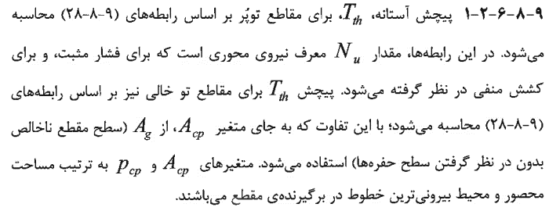
Ø$T_{th}=0.25∗0.083λ\sqrt{f_{c}}\left(\frac{A_{cp}^{2}}{P_{cp}}\right)$
ØTth(Kn.m) | 7.05
$$\frac{A_{t}}{s}=\frac{T_{cr}}{1.7A_{oh}f_{yv}}$$
At/s(cm²/m) | 5.7
$$A_{l}=\left(\frac{A_{t}}{s}\right)∗P_{h}∗\left(\frac{f_{yv}}{f_{yl}}\right)$$
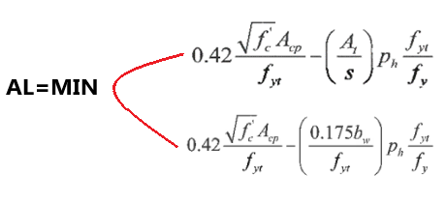
Al(cm²) | 6.12 |  | 
$A_{l,min}$(final)
$${}_{Vu=bd\sqrt{0.391f_{c}−0.0261f_{c}{\left(\frac{A_{cp}}{A_{oh}}\right)}^{4}{\left(\frac{P_{h}}{P_{cp}}\right)}^{2}}}$$
$$P_{cp}=2∗(b+h)$$
$$A_{cp}=b∗h$$
Vu(ton) | 49.41
 | 8.05 | 8.05
 |  | 11.33

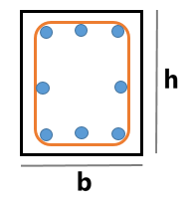

 |  | 8.05

$$A_{cp}:Ag=\left(b∗h\right)−(b^{′}∗h^{′})$$

$$P_{cp}=2∗(b+h)$$

